尺码条
辅料名称 | 颜色/图片 | 尺码 | 大货订购数（张）
英国单 PP尺码条 大货 | 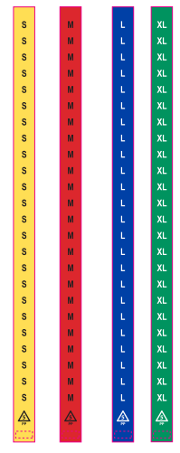 PP材质 material: 0.15mm PP with 1 adhesive strip Size:1.25" w x 25.5"l | S | 6650
 |  | M | 8650
 |  | L | 6000
 |  | XL | 5350
英国单 PP尺码条-备用 |  | S | 200 | 备用尺码条单独放在一个箱子里面
 |  | M | 250
 |  | L | 200
 |  | XL | 170
合计 |  |  | 27470

明细
 |  | 订单数 | 含备次3% | 订购数
英国单 | S | 6400 | 6592 | 6650 | 58.0
 | M | 8320 | 8570 | 8650 | 80.4
 | L | 5760 | 5933 | 6000 | 67.2
 | XL | 5120 | 5274 | 5350 | 76.4
英国单备用 | S | 6400 | 192 | 200
 | M | 8320 | 250 | 250
 | L | 5760 | 173 | 200
 | XL | 5120 | 154 | 170

